NL
Algarve/ Aero - aanbouw / Berekening positie bevestigingsgaten

afmeting overkapping | per stap of mm | stap |  |  | mm
 | Pivot | 5000 |  | Span | 3000

specificaties | Aantal gaten pivot | 5 |  | Aantal gaten Span | 3
 | Aantal lamellen | 22 |  | gat verlaging | 0
 | Restlengte | 0 |  | Afwatering naar | P1
 | lamel gat 1 | 296.5

Bevestigingsgaten in de muur

S1
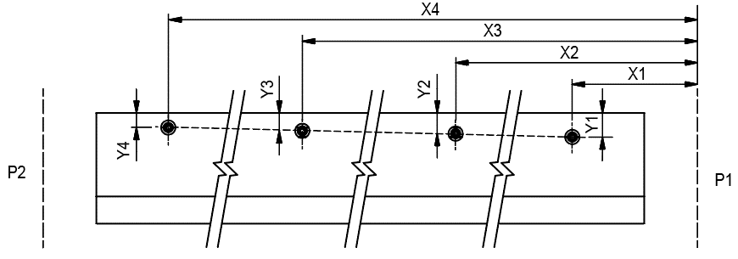

 |  |  |  | mm |  | mm
 |  |  | X1 | 260 | Y1 | 50 | 150
 |  |  | X2 | 1500 | Y2 | 0 | 1390
 |  |  | X3 | 0 | Y3 | 40 | 0
 |  |  | X4 | 2740 | Y4 | 30 | 2630

S2

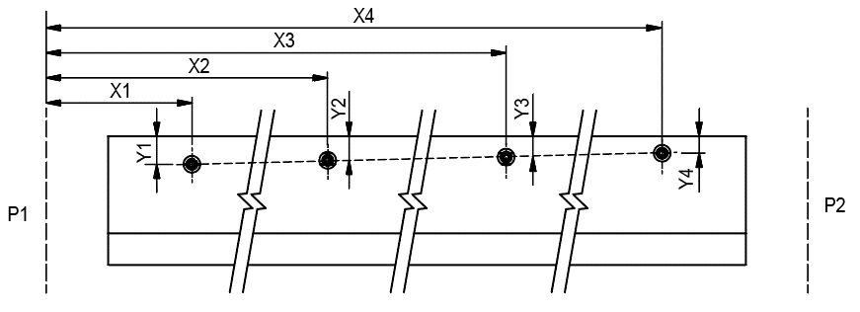
 |  |  |  | mm |  | mm
 |  |  | X1 | 260 | Y1 | 50 | 150
 |  |  | X2 | 1500 | Y2 | 40 | 1390
 |  |  | X3 | 0 | Y3 | 0 | 0
 |  |  | X4 | 2740 | Y4 | 30 | 2630

P1
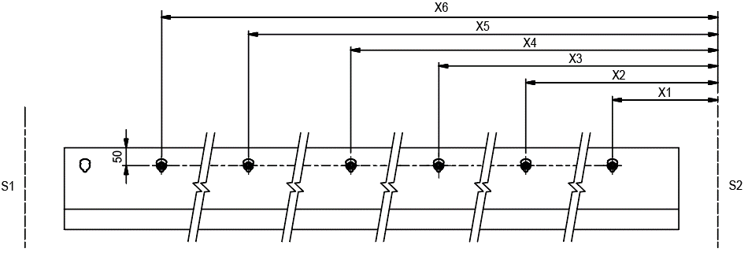

 |  |  |  |  | P1 + P2

 |  |  |  |  | mm | lamelgat
 |  |  |  | X1 | 511.5 | 2
 |  |  |  | X2 | 0 | 7
P2 |  |  |  | X3 | 1586.5 | 12
 |  |  |  | X4 | 2446.5 | 16
 |  |  |  | X5 | 3521.5 | 0
 |  |  |  | X6 | 4596.5 | 21

